1.스테이지0
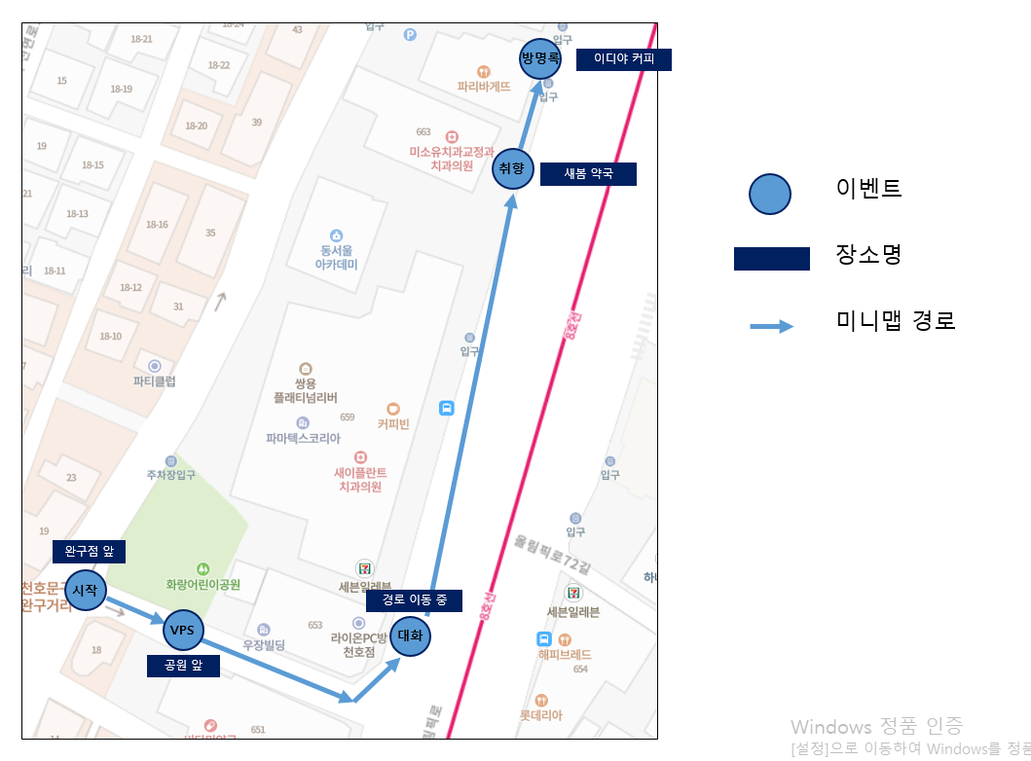
스테이지0 설명

 | 기본 정보
▶ | 컨셉
 | 속을 알 수 없는 하나와의 첫 데이트. 튜토리얼로 플레이어에게 모든 기능을 체험시켜줌.
▶ | 스토리
 | 모쏠인 나, 그리고 왜 나와 사귀어주는지 모르겠는 하나. 연애는 처음인데 잘 할 수 있을까? 하나의 기분을 잘 맞춰서 오늘 데이트를 성공하고 싶어!
▶ | 입장 조건
 | 없음
▶ | 진행 플로우
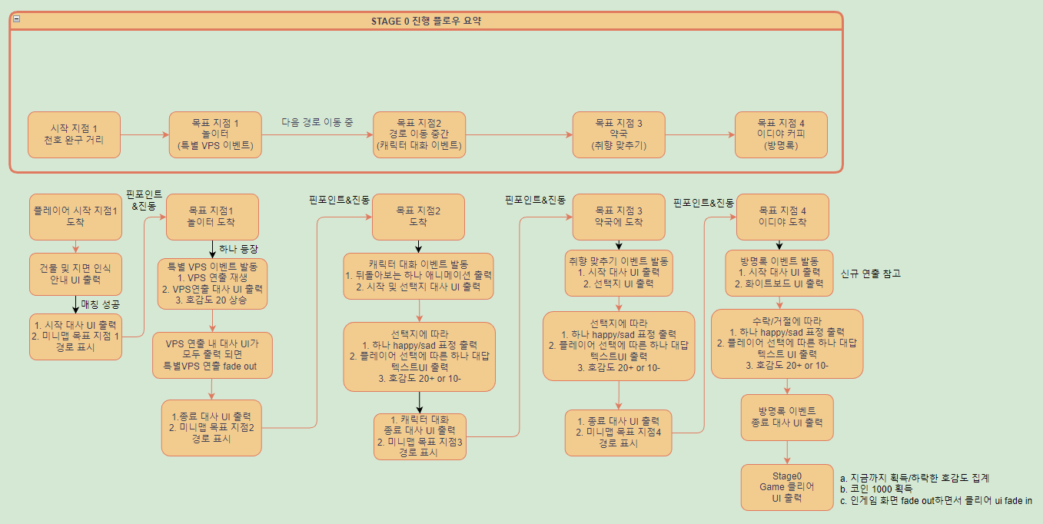

 | ▶ 미니맵 경로 설명

2.VPS연출
Stage0 VPS 연출 기획서

 | 기본 정보

▶ | 문서 정의
 | Stage 0 초반에 이루어질 VPS 연출 기획에 대한 전반적인 내용을 담고 있다. 내용이 방대함으로 스테이지 기획서에서 따로 분리하여 작성함.

▶ | 기획의도
 | a. VPS 기술 적극적으로 도입하라고해서 넣었다
 | b. 첫 장면이니까 유저들의 시선을 이끌기 위해서 연출 떡칠 해봄

▶ | VPS 연출 위치 및 범위
 | Stage 0 中 첫번째 목표지점: 화랑 어린이 공원 입구
 | 위치 좌표: 37.54,127.1231 (오차범위 8m 이내)
 | 주소: 서울 특별시 강동구 천호 2동 431-2
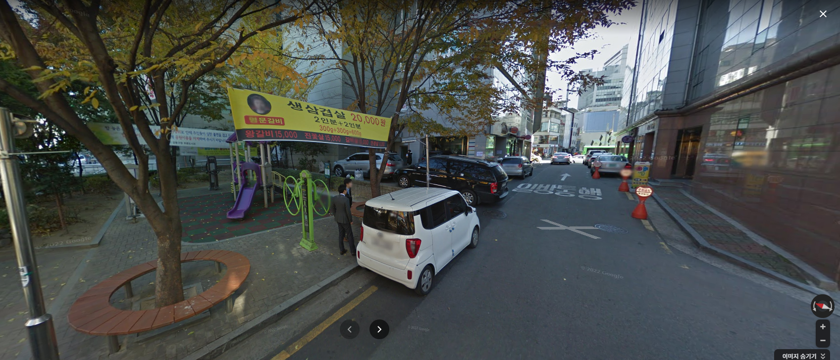

VPS 연출 시작지점

 | 연출 진행 방식

▶ | 진행 순서
 | 1. VPS 이벤트가 발동하면 벚꽃 파티클이 흩날리기 시작한다.
 | 2. 도로에 아래와 같은 사진처럼 벚꽃나무가 한 사이드당 3그루씩 출현한다.(휑해보이면 더 추가해주세요 대칭해서) 나무의 에셋의 높이는 2.5m로 지정한다
 | 3. 벚꽃 나무의 에셋의 높이는 2.5m로 지정한다
 | 4. 하트가 상공 1.5m~2m 사이 높낮이와 크기가 각기 다른 형태로 도로(좌우 벚꽃나무의 사이)에 출현한다. (아래 사진 처럼)
 | ㄴ 1차 프로토타입 때 보니까 크기가 약간 큰 거 같아요 size 다르게 하실 때 한 80%~100% 안에서 조절 부탁드립니다
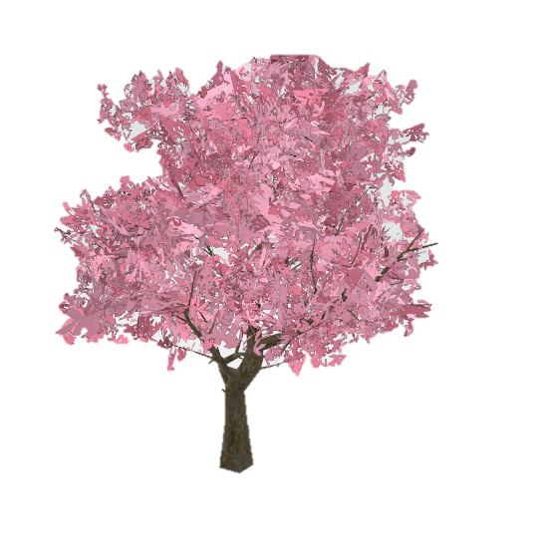

▶ | 사용하는 에셋

 | 항목 | 설명 | 에셋명
 | 벛꽃나무 | 벚꽃 나무 배치 | s0_cherryblossom
 | 벚꽃 파티클 | 흩날리는 벚꽃 연출 | s0_PF Prefab.prefab, s0_PG Prefab.prefab
 | 하트 | 하트가 입구 두 나무 사이사이로 둥둥 떠다니는 모습 | s0_Heart.prefab

3.방명록 연출
스테이지0 - 방명록 연출

 | 기본 정보

 | 기획 의도
 | 데이트하면서 옛날 방명록 감성 느껴보라고…

 | 연출 위치
 | 이디야 카페 앞

 | 기능 설명(UI)
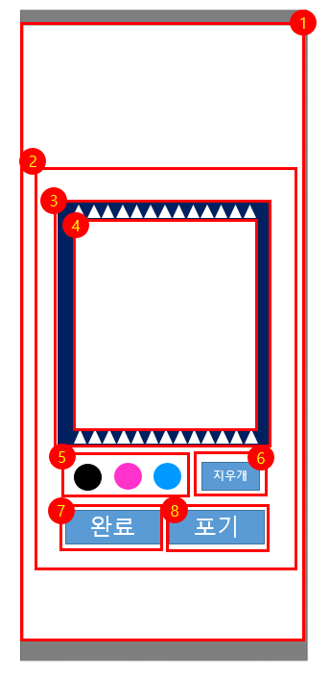

 |  |  |  | 항목 | 설명
 |  |  |  | 1 | 방명록 팝업이 뜰 때, 뒤에 있는 인게임 플레이 화면은 blur(or 어둡게)로 처리한다
 |  |  |  | 2 | 실제 방명록 기능이 담겨 있는 팝업창
 |  |  |  | 3 | 방명록 프레임, 해당 범위를 캡쳐해서 저장한다. 완료 시, 해당 부분이 건물 외벽에 적용된다.
 |  |  |  | 4 | 실제 플레이어가 그림을 그리고 지울 수 있는 공간
 |  |  |  | 5 | 브러쉬 색상은 검정, 핑크, 블루로 이루어져 있으며 색상 아이콘 클릭 시 해당 색상으로 변환한다
 |  |  |  | 6 | 실행취소 용 버튼 ctrl+z
 |  |  |  | 7 | 완료 버튼을 누르면 방명록 팝업창이 닫히고 3번 항목을 캡쳐한 사진이 지정된 건물 위치에 적용 된다.
 |  |  |  |  | 동시에 호감도 20이 집계가 된다.
 |  |  |  | 8 | 포기 버튼을 누르면 팝업창이 닫히고 호감도 10이 하락한다.

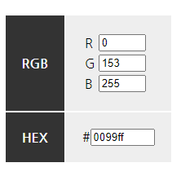
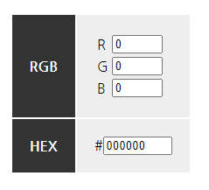
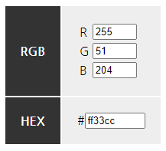

 | 진행 순서

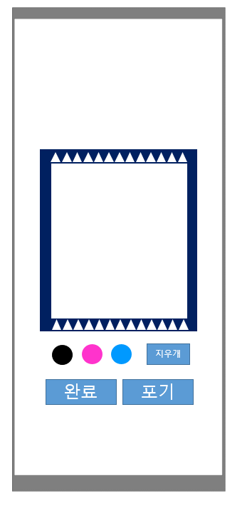
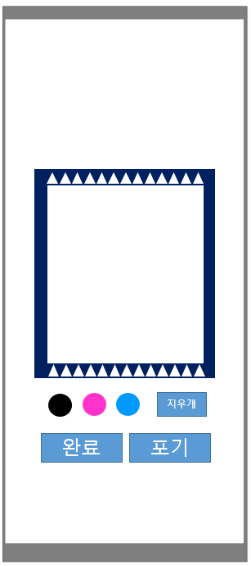


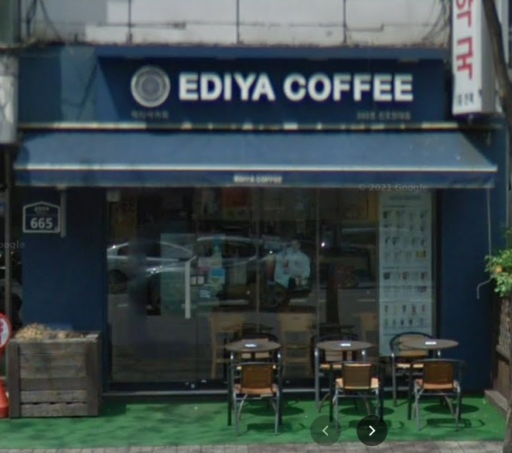

플레이어
touch&draw 진행
완료 터치

건물 적용
자동으로 해당 위치
(이디야 커피 왼쪽 벽)에 적용

캡쳐&저장

 | 사용하는 이미지 파일

실행취소

 |  |  |  |  |  | s0_btn_blackbrush.png | s0_btn_ctrlz.png
완료

 |  |  |  |  |  | s0_btn_pinkbrush.png | s0_btn_finish.png
포기

 |  |  |  |  |  | s0_btn_bluebrush.png | s0_btn_giveup.png
 | s0_ediyabackground.png |  | s0_ediyawhiteborad.png

 |  | s0_background.png

